手順
SQL実行手順書

【作業概要説明】
本手順は、事前に受け取ったSQLをPgAdminで実行する手順である。

【操作対象】
Amazon Aurora postgreSQL

【操作担当者】
ISIDサービスデスク担当者

【作業端末】
開発環境(リモート保守)：リモート保守端末
本番・研修：特権ID管理端末
開発環境：仮想化管理端末

番号 | 操作項目 | 操作方法 | 確認方法 | チェック | 開始時間 | 終了時間 | 作業担当者 | 作業確認者 | 備考
1 | 踏み台サーバへのログイン | ■開発環境(リモート保守) 別紙「リモート保守ログイン手順」に従い、リモートログインを実施する。 リモート保守端末→踏み台サーバ ■本番・研修環境 特権ID管理端末→踏み台サーバ(本番環境)(RDP) ※特権ID管理端末からサーバへ接続する際は「XXXXX」参照すること ■開発環境 仮想化管理端末→踏み台サーバ(開発環境)(RDP) | 左記ログイン手順においてエラーが発生しないこと。 | □
2 | PgAdmin起動 | 踏み台サーバでスタートメニューからPgAdminを起動する。 ユーザIDはAurora PostgreSQLの「管理者アカウント」を利用する。パスワードは「Secrets Managerパスワード参照手順書」で現在のパスワードを確認する。 | 正常に接続ができていることを確認する。 ※DBホスト名（各エンドポイント名）と接続先DB名は以下のファイルを参照のこと。 横浜銀行： 別紙_運用手順書用サービス設定値一覧_横浜銀行.xlsx RDSシート 東日本銀行 別紙_運用手順書用サービス設定値一覧_東日本銀行.xlsx RDSシート | □
3 | SQL実行-1 | 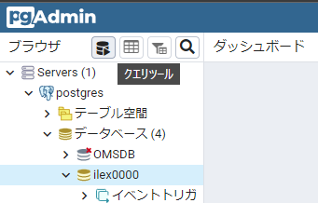 クエリツールのアイコンをクリックし、クエリエディタを起動する。 クエリエディタの入力部分に、事前に受け取って手元にある実行対象のSQLを貼り付ける。 | - | □
4 | SQL実行-2 | 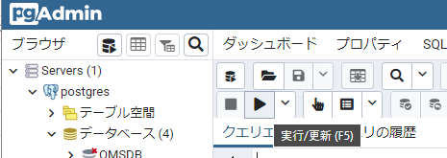 「実行・更新」ボタンをクリックし、SQLを実行する。 | クエリ実行中に、エラーポップアップ表示が出ないことを確認する。 | □
5 | 結果ファイルダウンロード | 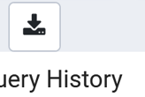 クエリ結果の取得が必要な場合は、「Download CSV/TXT」ボタンをクリックし、クエリ結果をファイルでダウンロードする。 | - | □
5 | サーバおよび作業端末からのログオフ | PgAdminを終了し、下記環境ごとにログオフを行う。 ■開発環境(リモート保守) 踏み台サーバ(開発環境)→リモート保守端末の順でログオフを行う。 ■本番・研修環境 踏み台サーバ(本番環境)→特権ID管理端末の順でログオフを行う。 ■開発環境 踏み台サーバ(開発環境)→仮想化管理端末の順でログオフを行う。 | 全ての作業対象サーバー・端末からのログオフを確認する。 | □

